Datos personales
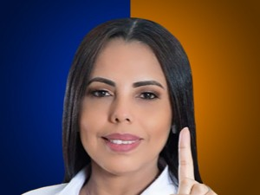

Nombres: | María Fernanda
Apellidos: | Astudillo Barrezueta
Facebook: | https://www.facebook.com/fernanda.mashi.ec/
Twitter: | @FerContigoEstoy
Descripción:

